关系图
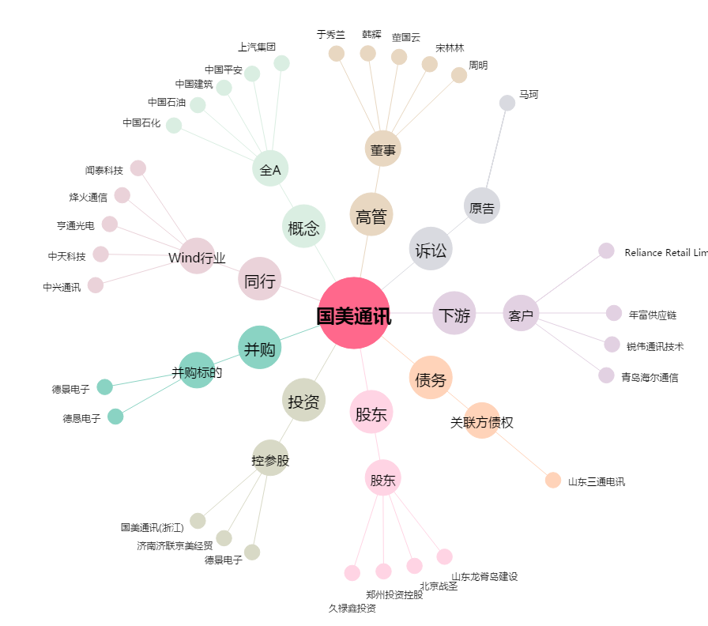
国美通讯[600898.SH] - 关系概览图

